Foglio1
 
 | MADE IN ITALY

 |  | ARTICLE | FABRIC | SIZE |  |  |  |  |  | TOTAL | WS | RRP
 |  |  |  | 48 | 50 | 52 | 54 | 56 | 58
 |  | FST902 GA066 05051 | 100%WV | 18 | 36 | 36 | 36 | 36 | 18 | 180 | € 420.00 | € 1,260.00
 |  | FST902 RG012 04948 | 100%WV | 6 | 13 | 13 | 13 | 13 | 6 | 64 | € 420.00 | € 960.00
 |  | FST902 RG013 05046 | 100%WV | 4 | 6 | 6 | 6 | 6 | 4 | 32 | € 420.00 | € 960.00
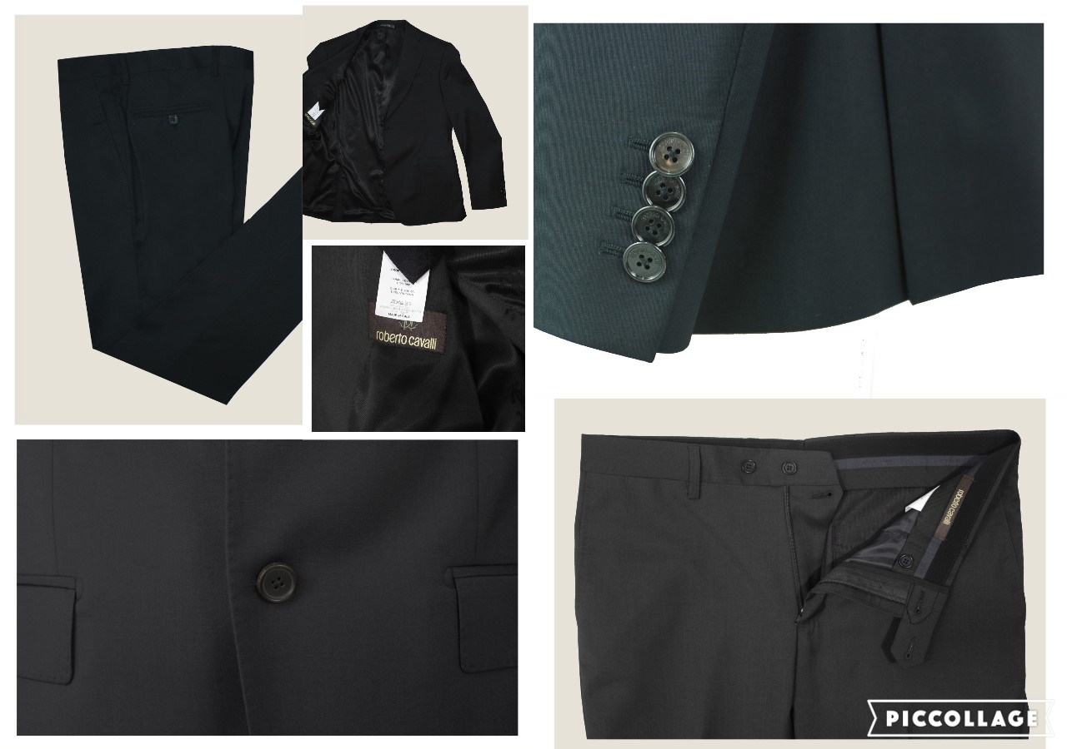
 |  | FST902 GA067 04950 | 100%WO | 3 | 7 | 7 | 6 | 6 | 3 | 32 | € 420.00 | € 960.00
 |  | FST902 GA068 05055 | 86%WO16% | 1 | 3 | 3 | 2 | 2 | 1 | 12 | € 420.00 | € 960.00
 |  | FST902 GA069 04886 | 100%WO | 7 | 14 | 14 | 14 | 13 | 7 | 69 | € 420.00 | € 960.00
 |  | FST902 GA070 05045 | 100%WO | 4 | 7 | 7 | 6 | 6 | 4 | 34 | € 420.00 | € 960.00
 |  | FST902 GA071 04951 | 100%WO | 2 | 3 | 3 | 3 | 3 | 2 | 16 | € 420.00 | € 960.00
REGULAR FIT |  | FST902 GA072 05051 | 100%WO | 2 | 5 | 5 | 5 | 5 | 2 | 24 | € 420.00 | € 960.00
DROP 7 |  | FST902 RG011 04949 | 100%WO | 4 | 8 | 8 | 8 | 8 | 4 | 40 | € 420.00 | € 960.00
 |  | FST902 RG011 04888 | 100%WO | 1 | 3 | 3 | 2 | 2 | 1 | 12 | € 420.00 | € 960.00
 |  |  |  | TOTALE CAPI |  |  |  |  |  | 515

